画像イメージ
1
画面番号 | 画面名 | チーム |  | 最終更新者
V204_01 | アンケート回答者状況/V204_01EnqueteAnswerStatusView | ES_B | 日付 | 2022-07-29
 |  |  | 氏名 | 井手
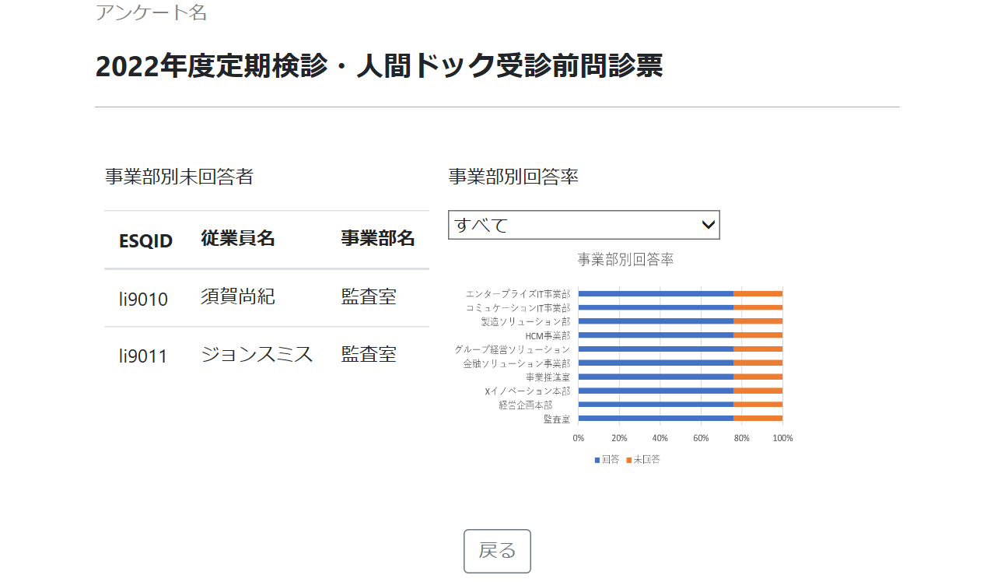

2
3
4

5

6

